2.1主界面（电池状态）
自动刷新有效：定周期刷新显示的数据。
自动刷新无效：用户点击手动刷新按钮，刷新显示数据
用户点击可以进行自动刷新有效/无效的切替
参考【2.5控制功能画面】sheet
菜单区域（参考【参考画面】显示，“文件”、“通讯”和“窗口”暂时不要，增加“语言”。“精简报警”不要）
端口：显示当前连接的端口
显示：当有级联的时候，用来选择要显示那个Pack。可选Pack的列表参考【2.6设置画面】的“并机”。默认只有一个Pack#1。当前可以不用对应级联
 |  |  |  |  |  |  | 参考画面
打开软件后的主界面。 |  |  |  |  |  |  |  | 未连接
应用信息区域（参考右图显示，图标和应用名称需要更换）
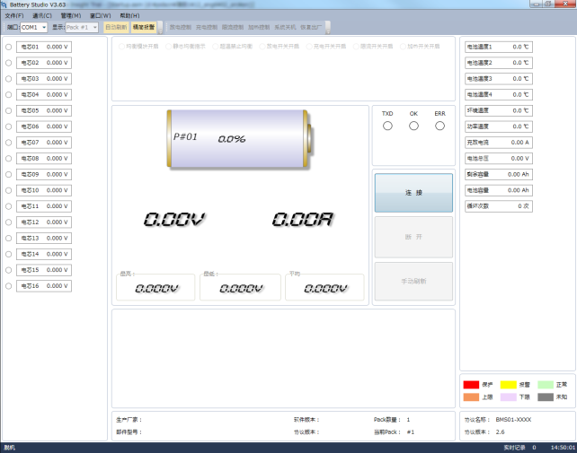

柱型电池标志上，充电时动态显示，放电时静态显示
电池数量
均衡开启
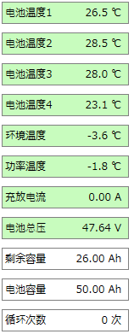

【BMS系统开关状态】
【状态】
放电开启
【BMS系统数据】
充电开启

【SOC】
限流开启
 |  |  |  | “管理”中的子菜单 |  | “语言”中的子菜单
加热开启
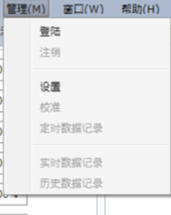
【均衡状态】
中文

【电池总压】
【充放电电流】
English
【Pack编号】

【最高电芯电压】
【平均电芯电压】
【最低电芯电压】
当前使用的是哪个语言就勾选那个

数据状态
上限告警
下限告警
上传BMS参数
【BMS设备厂商信息】

【告警和保护信息】

 |  |  |  |  |  |  |  | 已连接
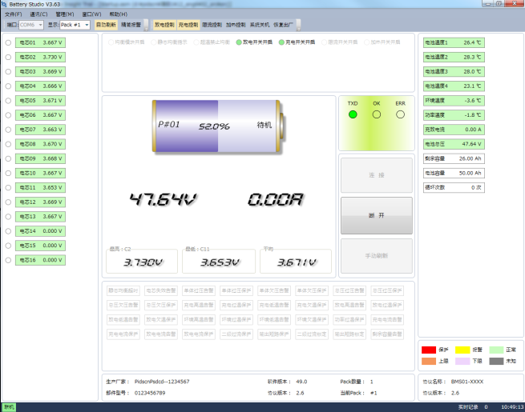

定时记录中/定时记录停止

显示数据中【状态】等红色字体和红框内数据，可以通过串口从BMS系统取得。是可变的。
默认显示“定时记录中”，设定条件参考[数据记录]sheet
当前连接状态：联机/脱机
设定条件参照【3.功能说明】的“3.2连接”
根据取得的数据状态变更背景色
显示实时数据记录中，记录的数据个数。参考[数据记录]sheet

 | 【告警和保护信息】
 | 1.可以显示的报警信息
删除

追加“功率高温告警”

 | 2.有告警或者保护的时候，相应的报警或者保护，如下显示。

 |  | 无报警和保护 | 报警 |  | 保护

 | 有多个报警，保护发生的时候，并排显示

2.2参数读取和设定画面
【管理】->[上传BMS参数] | 单体过压告警参数
 | 单体欠压告警参数
 | 充电高温告警参数
 | 充电低温告警参数
 | 充电电流告警参数
1.数值参数 | 总压过压告警参数
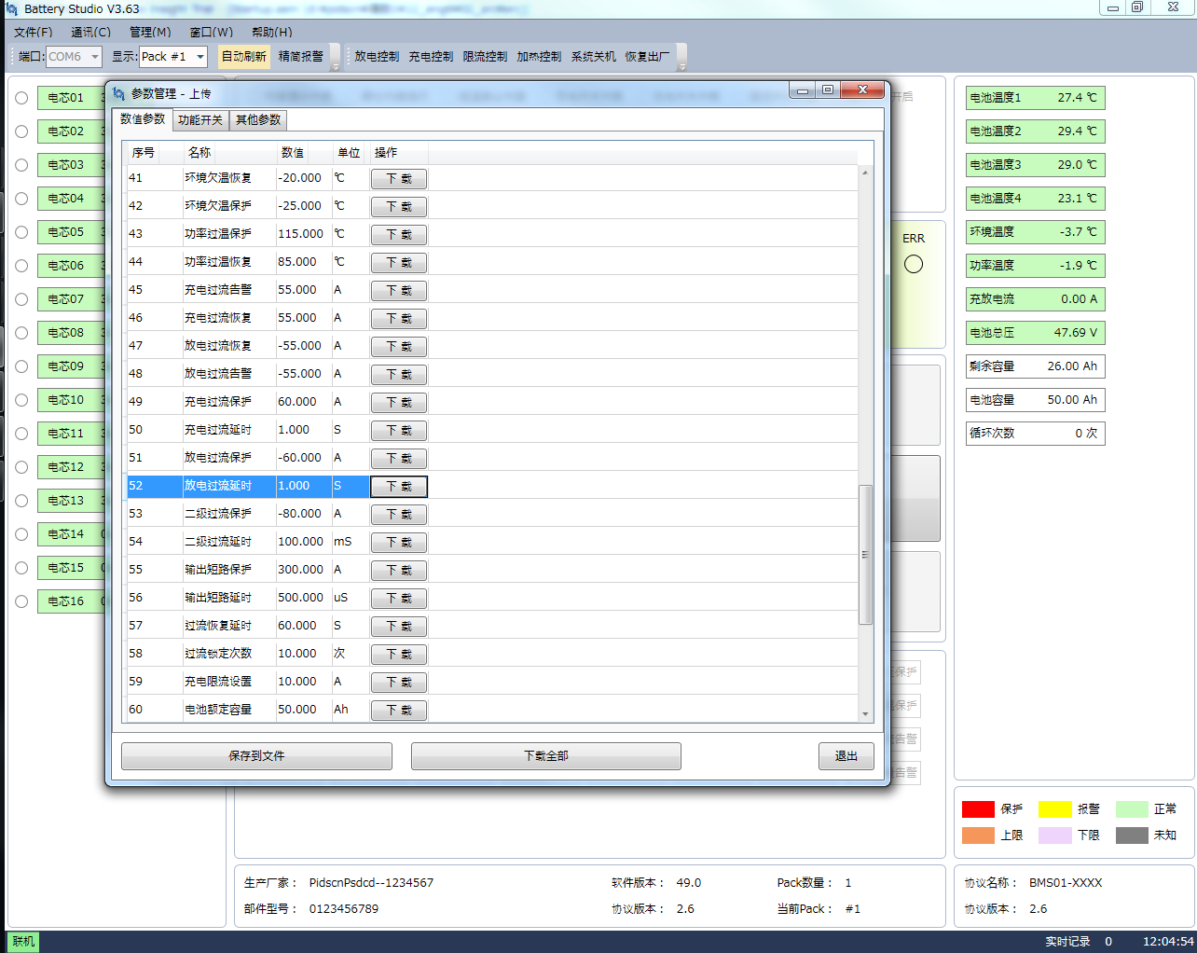
 | 总压欠压告警参数
 | 单体过压保护参数
 | 单体过压恢复参数
 | 单体欠压恢复参数
 | 单体欠压保护参数
 | 单体失效压差参数
 | 失效恢复压差参数
 | 总压过压保护参数
 | 总压过压恢复参数
 | 总压欠压恢复参数
 | 总压欠压保护参数
 | 充电过温保护参数
 | 充电过温恢复参数
 | 充电欠温恢复参数
 | 充电欠温保护参数
 | 放电高温告警参数
 | 放电低温告警参数
 | 放电过温保护参数
 | 放电过温恢复参数
 | 放电欠温恢复参数
 | 放电欠温保护参数
 | 电芯加热开启参数
 | 电芯加热停止参数
 | 环境高温告警参数
 | 环境低温告警参数
 | 环境过温保护参数
 | 环境过温恢复参数
 | 环境欠温恢复参数
 | 环境欠温保护参数
 | 功率高温告警参数
 | 功率过温保护参数
 | 功率过温恢复参数
 | 放电过流告警参数
 | 充电过流保护参数
 | 充电过流延时参数
 | 放电过流保护参数
 | 放电过流延时参数
 | 二级过流保护参数
 | 二级过流延时参数
 | 输出短路保护参数
 | 输出短路延时参数
 | 过流恢复延时参数
 | 过流锁定次数参数
 | 充电限流设置参数
 | 电池额定容量参数
 | 电池剩余容量参数
 | 剩余容量告警参数
 | 充电恢复容量参数
 | 待机休眠定时参数
 | 均衡开启电压参数
 | 均衡开启压差参数
 | 均衡结束压差参数

2.功能开关

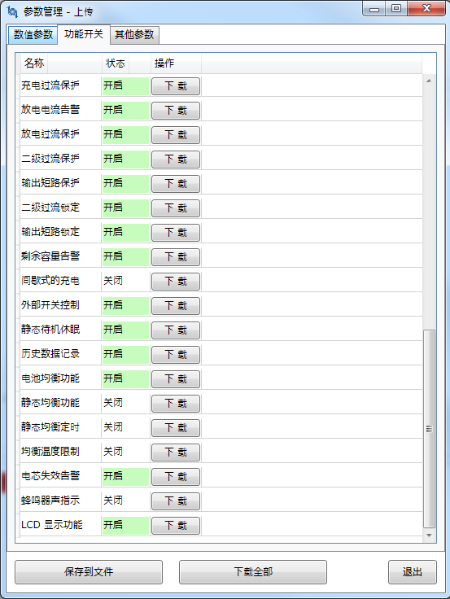
 | 单体过压告警功能
 | 单体过压保护功能
 | 单体欠压告警功能
 | 单体欠压保护功能
 | 总压过压告警功能
 | 总压过压保护功能
 | 总压欠压告警功能
 | 总压欠压保护功能
 | 充电高温告警功能
 | 充电高温保护功能
 | 充电低温告警功能
 | 充电低温保护功能
 | 放电高温告警功能
 | 放电高温保护功能
 | 放电低温告警功能
 | 放电低温保护功能
 | 环境高温告警功能
 | 环境高温保护功能
 | 环境低温告警功能
 | 环境低温保护功能
 | 功率高温告警功能
 | 功率高温保护功能
 | 充电电流告警功能
 | 充电过流保护功能
 | 放电电流告警功能
 | 放电过流保护功能
 | 二级过流保护功能
 | 输出短路保护功能
 | 二级过流锁定功能
 | 输出短路锁定功能
 | 剩余容量告警功能
 | 静态待机休眠功能
 | 历史数据记录功能
 | 电池均衡功能
 | 电芯失效告警功能
 | 蜂鸣器声指示
 | LCD 显示功能

2.其他参数


 | 保护板型号

2.3数据记录画面
定时数据记录功能 |  |  | 实时数据记录功能
 | 【管理】->[定时数据记录] |  |  | 【管理】->[实时数据记录] | 记录数据格式

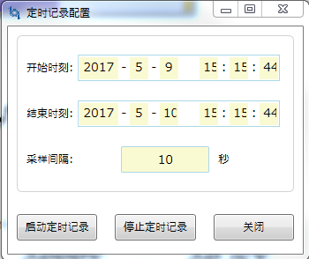
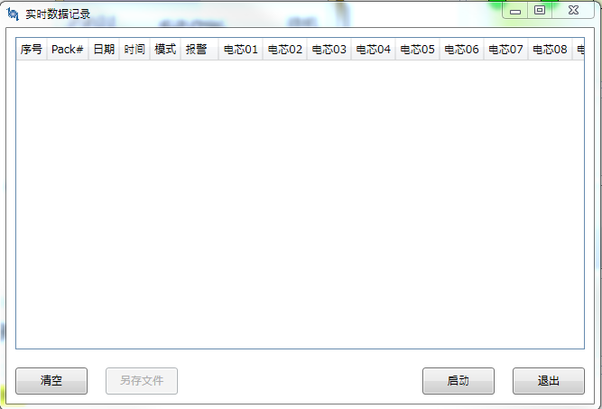
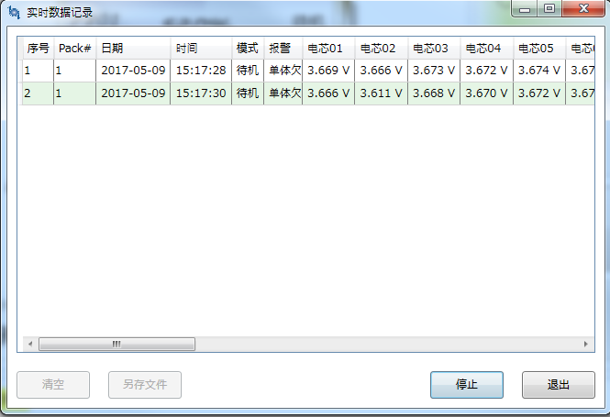

点击“启动”按钮。数据记录间隔为上位机数据刷新周期
 |  | 开始时刻默认值：当前系统时间

 |  | 结束时刻默认值：当前系统时间的日+1

点击“启动定时记录”按钮
点击“停止定时记录”按钮
点击“停止”按钮

【2.1主界面（电池状态）】的底部菜单中，显示【启动定时记录】
【2.1主界面（电池状态）】的底部菜单中，显示【定时记录停止】
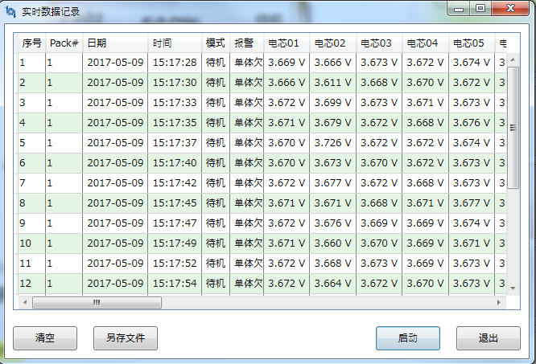
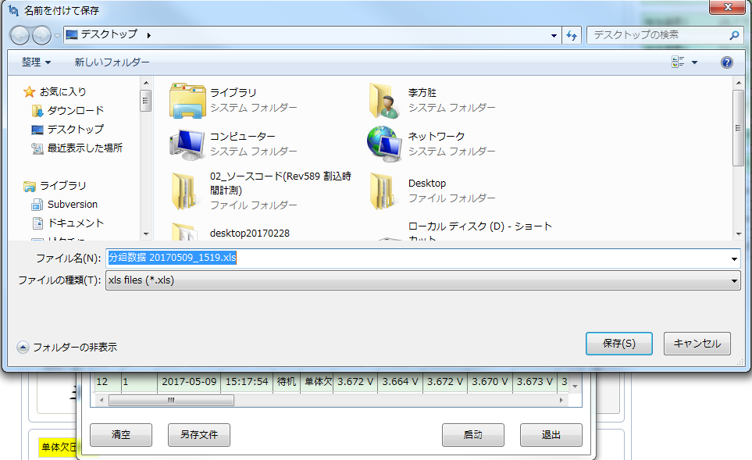

点击“另存文件”按钮，可以保存为xls文件

历史数据记录读出功能

 | 【管理】->[历史数据记录]

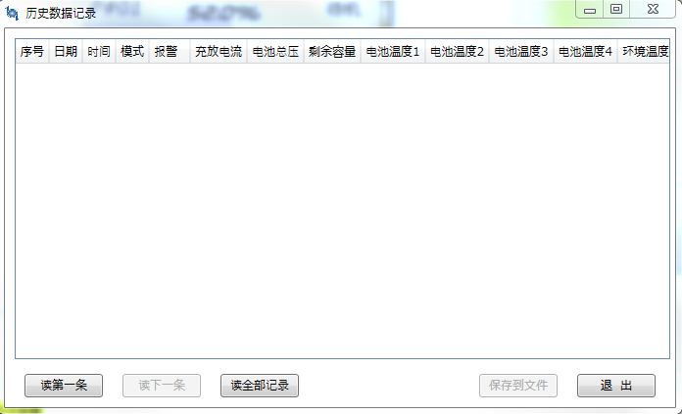
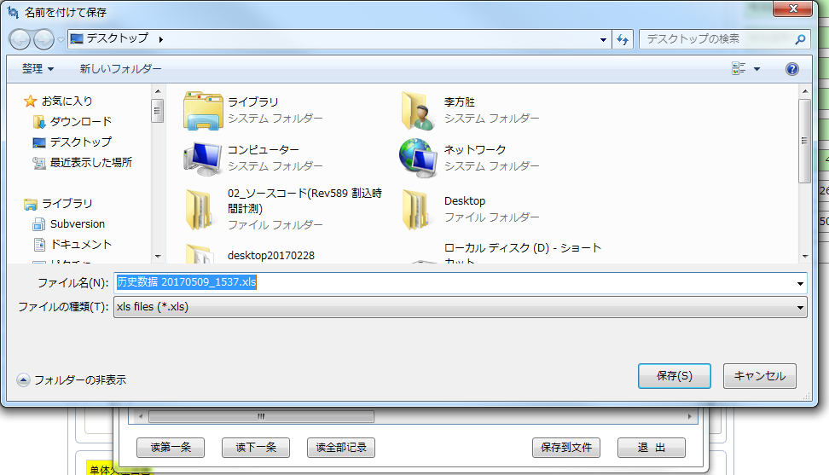
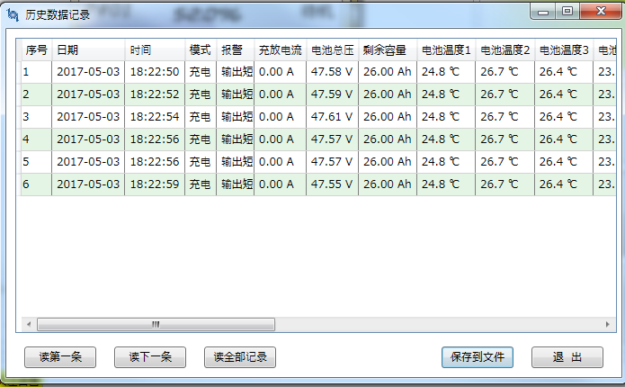

点击“读第一条”、“读下一条”或者“读全部记录”按钮
点击“保存到文件
”按钮，可以保存为xls文件

 | 记录数据格式

2.4校准画面
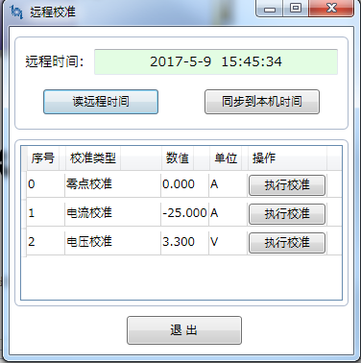
远程校准功能
 | 【管理】->[校准]

2.5控制功能画面
主界面的控制功能

 | 放电、充电、限流和加热控制，等功能有开启和关闭两种状态。默认情况下，放电控制和充电控制为开启，限流控制和加热控制为关闭
 | 开启状态和关闭状态的区别是，按钮背景不同

开启状态
关闭状态

2.6设置画面
定时数据记录功能
 | 【管理】->[设置]

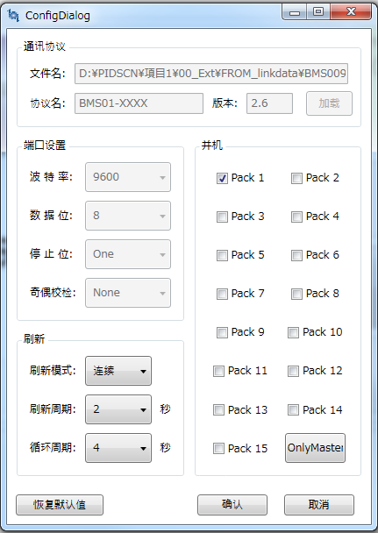

删除

 |  |  | 可以选择的值 | 默认值
 |  | 波特率： | 1200，2400，4800，9600，19200，38400，57600，115200 | 9600
 |  | 数据位： | 5，6，7，8 | 8
删除
 |  | 停止位： | 0，1，1.5，2 | 1
删除
 |  | 奇偶校验 | None，Odd，Even，Mark，Space | None
 |  | 刷新周期 | 1，2，3，4，5，6，7，8，9，10 | 2
 |  | 循环周期 | 4，5，6，7，8，9，10，20，30，60 | 4
 |  | 并机 | - | Pack1

2.7登录画面
登录画面
 | 【管理】->[登录]

 | 弹出让用户输入口令的对话框。
 | 8位密码 | 默认值：66668888
请输入口令：

3.功能说明
3.1各通信命令发送功能

 | 画面 | 动作（请求发送时机） | 通信命令 | 命令ID | 命令詳細 | 接口
 | 2.1主界面（电池状态） | 当前刷新模式为【自动刷新】时，收到命令51H的正确应答后，定周期发送 | 获取遥测量信息 | 42H | 获取当前BMS系统内， 单节电池电压、若干个单体电芯温度、一个环境温度、一个功率温度、电池组总电压、充放电电流、电池剩余容量、电池总容量和电池循环次数的获取显示存储。
 | 2.1主界面（电池状态） | 当前刷新模式为【自动刷新】时，收到命令42H的正确应答后，定周期发送 | 获取遥信量信息 | 44H | 获取当前BMS系统内， 单节电池的电压告警状态、若干节单体电芯的温度告警状态、电池组总电压告警状态、充放电电流告警状态、电池容量告警状态、电压事件、电流事件、温度 事件、容量事件、FET 状态、系统状态、均衡状态的获取及显示。
 | 2.5控制功能画面 | 按下【2.5控制功能画面】中，【放电控制】等按钮时 | 遥控命令 | 45H | 放电控制 充电控制 限流控制 加热控制 系统关机 恢复出厂
 | 2.2参数读取和设定 | 按下【管理】->[上传BMS参数]按钮 | 获取遥调量信息 | 47H | 遥调量信息用于电池管理系统的参数（定点数）处理。
 | 2.2参数读取和设定 | 按下【2.2参数读取和设定画面】的某个参数的【下载】按钮 | 设定遥调量信息 | 49H | 遥设命令用于设定电池管理系统的参数（定点数）。
 | 2.1主界面（电池状态） | 点击【连接】开始时定周期发送，当有一个收到一个正确应答后，表示连接上。连接上以后不再发送。 | 获取通信协议版本号 | 4FH | 获取上下位机进行通信所使用的通信协议的版本号
 | 2.1主界面（电池状态） | 连接上以后，定周期发送这个命令，如果没有应答重复发送。当收到正确应答后，不再发送 | 获取设备厂商信息 | 51H | 获取保护板所使用的采集器的信息、保护板所使用的软件版本以及生产保护板的厂商名称。
 | 2.3数据记录 | 按下【2.3数据记录画面】的【历史记录画面】的【读第一条】，【读下一条】或者【读全部记录】按钮 | 获取历史数据 | 4BH | 获取电池管理系统记录的电池信息及系统运行状态信息。
 | 2.4校准 | 按下【2.4校准画面】的【读取远程时间】按钮 | 获取时间 | 4DH | 获取电池管理系统的系统时间。
 | 2.4校准 | 按下【2.4校准画面】的【同步到本机时间】按钮 | 同步时间 | 4EH | 把电池管理系统的的系统时间设置为当前操作系统的系统时间。
 | 2.4校准 | 按下【2.4校准画面】的【执行校准】按钮 | 生产校准 | A0H | 用于生产过程中通过上位机对电池管理系统进行一些参数校准，包 括电流零点校准、电流10A 校准、电压校准。
 | 2.2参数读取和设定 | 【2.2参数读取和设定画面】的【下载全部】按钮被按下 | 生产设置 | A1H | 设置电池管理系统的所有参数。
 | 2.3数据记录 | 【2.3数据记录画面】的【开启定时记录】或者【停止定时记录】按钮被按下 | 定时记录 | A2H | 设定电池管理系统记录数据的起止时间。

3.2连接
 | 从连接开始到主界面（电池状态）数据表示出来的流程
点击连接按钮

通信状态为【脱机】，发送4FH命令（获取通信协议版本号）
2s内没有应答，或者是错误应答

2s内有正确应答

2s内没有应答，或者是错误应答

通信状态为【联机】，发送51H命令（获取设备厂商信息）

2s内有正确应答
联机后，连续尝试3次没有收到正确的应答消息，则变为脱机状态

2s内没有应答，或者是错误应答
发送42H命令（获取遥测量信息）

2s内有正确应答

2s内没有应答，或者是错误应答
发送44H命令（获取遥信量信息）

2s内有正确应答

刷新模式为【自动刷新】
刷新模式为【手动刷新】

点击【刷新】按钮

【备考】上位机系统框图（作业分担）
上位机系统

主控模块
 | 请求数据

⑥
 | 应答数据
⑦
①

显示模块
②
BMS通信协议模块
（请求生成、应答解析）
⑤

做成担当者：李方胜
提供 请求命令做成、应答数据解析等协议接口

232通信模块

③
④

通信协议命令

4850系统

232通信模块

